Titel
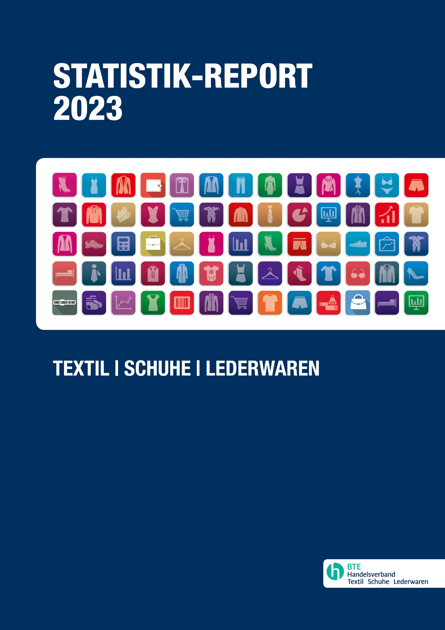

50

8.2.3
 |  |  | Statistik-Report 2023 Textil | Schuhe | Lederwaren

8. SCHUHE: PRODUKTION, AUßENHANDEL UND INLANDSVERFÜGBARKEIT

8.2 INLANDSVERFÜGBARKEIT

8.2.3 Mengenmäßige Produktion, Importe, Exporte und Inlandsverfügbarkeit von Schuhen 1990 - 2021
 | Produktion |  | Import |  | Export |  | Inlandsverfügbarkeit
 | in Mio. Paar | Veränderung zum Vorjahr* (in %) | in Mio. Paar | Veränderung zum Vorjahr* (in %) | in Mio. Paar | Veränderung zum Vorjahr* (in %) | in Mio. Paar | Veränderung zum Vorjahr* (in %)
1990 | 65 |  | 317 |  | 46 |  | 336
1995 | 47 | -27.7 | 337 | 6.3 | 51 | 9.5 | 334 | -0.7
2000 | 36 | -23.4 | 349 | 3.5 | 61 | 21.0 | 324 | -3.0
2005 | 28.8 | -20.0 | 464 | 33.0 | 142 | 132.1 | 351 | 8.4
2010 | 30.2 | 4.9 | 533 | 14.8 | 179 | 26.1 | 384 | 9.4
2011 | 30.3 | 0.3 | 594 | 11.4 | 204 | 13.9 | 420 | 9.4
2012 | 25.5 | -15.8 | 537 | -9.6 | 175 | -14.2 | 387 | -7.8
2013 | 27.9 | 9.4 | 570 | 6.2 | 189 | 7.9 | 410 | 5.7
2014 | 40.5 | 45.2 | 641 | 12.4 | 229 | 21.3 | 453 | 10.6
2015 | 38.8 | -4.2 | 655 | 2.1 | 238 | 4.1 | 455 | 0.6
2016 | 36.7 | -5.4 | 669 | 2.2 | 256 | 7.5 | 450 | -1.2
2017 | 39.5 | 7.6 | 700 | 4.5 | 284 | 11.1 | 455 | 1.0
2018 | 44.5 | 12.7 | 712 | 1.8 | 309 | 8.8 | 447 | -1.6
2019 | 48.1 | 8.1 | 739 | 3.8 | 343 | 11.0 | 444 | -0.7
2020 | 38.263 | -20.5 | 641 | -13.2 | 299 | -12.9 | 381 | -14.3
2021 | 54.695 | 42.9 | 623 | -2.8 | 317 | 6.0 | 361 | -5.2

Quelle: Quelle: HDS/L, Statistisches Bundesamt, Außenhandelsstatistik

*bis 2010 Vergleich in 5-Jahres-Abständen
 | Produktion | Import | Export | Inlandsverfügbarkeit
1990 | 65 | 317 | 46 | 336
1995 | 47 | 337 | 51 | 334
2000 | 36 | 349 | 61 | 324
2005 | 28.8 | 464 | 142 | 351
2010 | 30.2 | 533 | 179 | 384
2011 | 30.3 | 594 | 204 | 420
2012 | 25.5 | 537 | 175 | 387
2013 | 27.9 | 570 | 189 | 410
2014 | 40.5 | 641 | 229 | 453
2015 | 38.8 | 655 | 238 | 455
2016 | 36.7 | 669 | 256 | 450
2017 | 39.5 | 700 | 284 | 455
2018 | 44.5 | 712 | 309 | 447
2019 | 48.1 | 739 | 343 | 444
2020 | 38.263 | 641 | 299 | 381
2021 | 54.695 | 623 | 317 | 361

Inhaltsverzeichnis
Glossar
Quellenverzeichnis

Diese Tabelle ist ausschließlich für den Gebrauch des Käufers bestimmt. Eine Weitergabe an Dritte ist nicht gestattet.

 |  |  |  |  | 50

